Order form
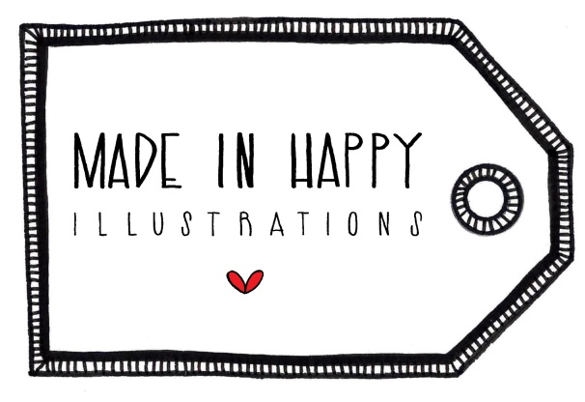
Vente en gros / Wholesale |  | Michelle Houde
 |  | 1140 Gagnier, Deux-Montagnes
Virement Interac / Interac e-Transfer (info@madeinhappy.ca) |  | J7R 6E3 Québec (Canada)
Dépôt direct / Direct deposit |  | Tél. 450 543-6848
Carte de crédit / Credit Card |  | info@madeinhappy.ca
paypal.me/MadeinHappy |  | NEQ: 2272063563

 | C A T A L O G U E 2 0 2 0

 | TRUCS IMPORTANTS / IMPORTANT STUFF

 | Les cartes de format A7 (5x7) sont imprimées sur du papier blanc 65# fait au Canada à partir de sources responsables. Elles ne contiennent aucun texte à l'intérieur et sont emballées avec une enveloppe et une pochette protectrice. Veuillez noter que chaque carte a son SKU et le prix de vente est imprimé à l'endos. Le prix de vente au détail suggéré : 6$
 | The cards are A7 (5x7) format, printed on white 65# responsibly sourced paper made in Canada. They are blank on the inside and are packaged with an envelope and a protective sleeve. Please note that each card has its own SKU and retail price printed on the back. Suggested retail price: $6

 | CONDITIONS DE VENTE / TERMS AND CONDITIONS

 | Vente en gros seulement. 50% du prix de vente au détail suggéré. /
 | Wholesale only. 50% of the suggested retail price.
 | Commande d'ouverture minimum est de 100$ CAN avant les frais de livraison. Commandes suivantes,
 | minimum 75$ CAN. / Opening order minimum $100 CAN before delivery fees. Subsequent orders,
 | minimum $75 CAN.
 | Aucune taxe. / No taxes.
 | Vous recevrez une facture par courriel pour chaque commande placée. La commande d'ouverture est envoyée une fois le paiement reçu. Net 30 pour les commandes suivantes.
 | You will receive an invoice by e-mail for every order. Opening order is shipped upon reception of payment. Net 30 on individual basis for re-orders.
 | Le délai de production est de 5 à 10 jours ouvrables à partir de la commande. / Production lead time is 5 to 10 business days.
 | La livraison est faite aux frais du client par Postes Canada en colis accéléré incluant le répérage et couverture-responsabilité. / The delivery is paid by the client and is shipped with Canada Post Expedited Parcel which includes tracking and liability coverage.
 | BON DE COMMANDE / ORDER FORM
 | Boutique / Store :
 | Contact :
 | Adresse / Address :
 | Téléphone / Phone :
 | E-mail:
 | Paiement / Payment :

 | Prêts à choisir vos produits? Allons-y!
 | Ready to choose your products? Let's go!

 | Veuillez svp. me faire parvenir le bon de commande complété à info@madeinhappy.ca
 | Please send me the completed order form at info@madeinhappy.ca

 | MERCI! THANK YOU!
 | WWW.MADEINHAPPY.CA

